c6_1
Cím: | A támogatások eloszlása a kedvezményezettek és a beszállítók nemzetgazdasági ága szerint
Title: | Distribution of subsidies by the section of beneficiaries and suppliers
Megjegyzés:
Note:
Forrás: | EMIR, NAV, MNB.
Source: | EMIR, NAV, MNB.

 |  | Kedvezményezett | Szállító
teaor_kat |  | Beneficiary | Supplier
Építőipar | Construction | 6.3 | 45.6
Kereskedelem, gépjárműjavítás | Trade; repair of motor vehicles | 10.3 | 16.1
Szakmai, tudományos, műszaki tev. | Prof., scientific and technical act. | 13.2 | 11.5
Feldolgozóipar | Manufacturing | 34.7 | 10.2
Információ, kommunikáció | Information and communication | 6.9 | 6.1
Ingatlanügyletek | Real estate activities | 6.9 | 5.6
Admin. és szolg. támogató tev. | Admin. and support service act. | 1.7 | 1.4
Egyéb szolgáltatás | Other services | 2.8 | 0.6
Pénzügyi, biztosítási tevékenység | Financial and insurance activities | 0.9 | 0.4
Szállítás, raktározás | Transportation and storage | 3.8 | 0.5
Művészet, szórakoztatás, szabad idő | Arts, entertainment and recreation | 3.2 | 0.4
Vízellátás, szennyvíz, hulladékgazd. | Water supply and mngt., sewerage | 2.1 | 0.3
Egyéb | Other | 7.1 | 1.3

c6_2
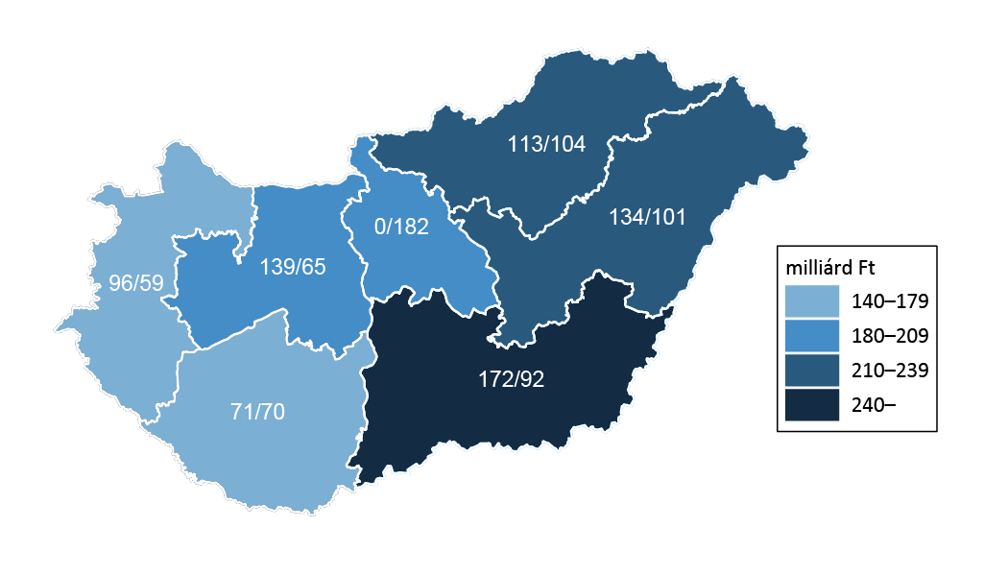

Cím: | Adott régióban megvalósított projektek támogatástartalma (GOP/ROP)
Title: | Subsidy content of projects undertaken in a given region (EDOP/RDOP)
Megjegyzés: | Az első szám a GOP-ban, a második a ROP-ban kiosztott támogatást jelenti.
Note: | The first number refers to subsidies of the EDOP, the second to those of the RDOP.
Forrás: | EMIR, NAV, MNB.
Source: | EMIR, NTCA, MNB

c6_3
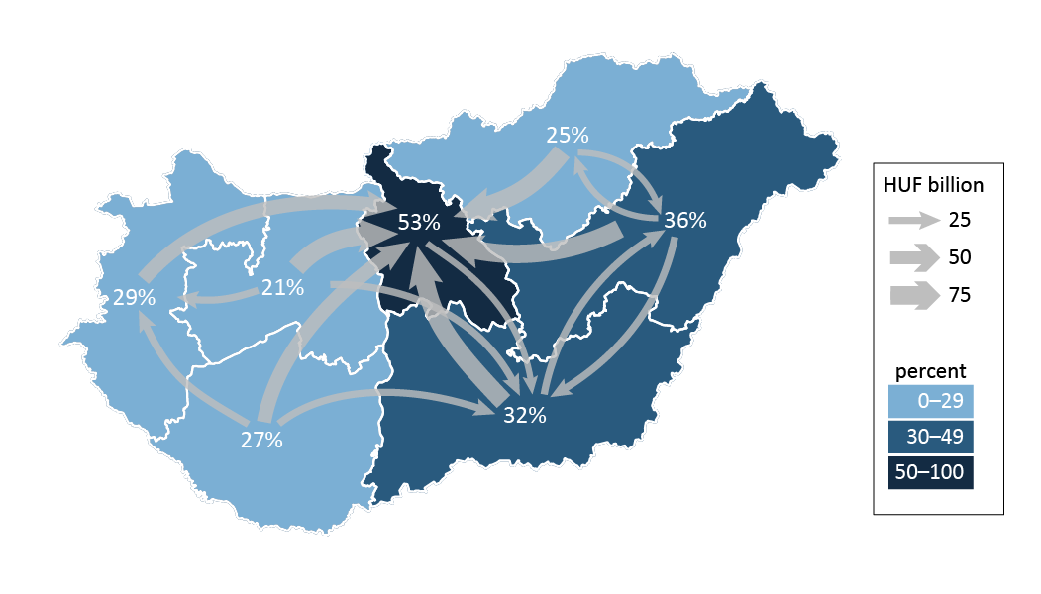

Cím: | Adott régióban megvalósított projektek összegéből helyi beszállítókhoz kerülő arány, illetve a régión kívüli beszállítóknál okozott kereslet összege
Title: | Proportion of subsidies spent at local suppliers out of the total amount distributed to projects undertaken in the region; amounts spent at suppliers in other regions
Megjegyzés:
Note:
Forrás: | EMIR, NAV, MNB.
Source: | EMIR, NTCA, MNB

